Sheet1
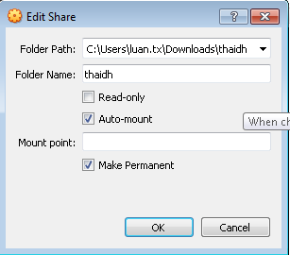
Chọn shared folders settings

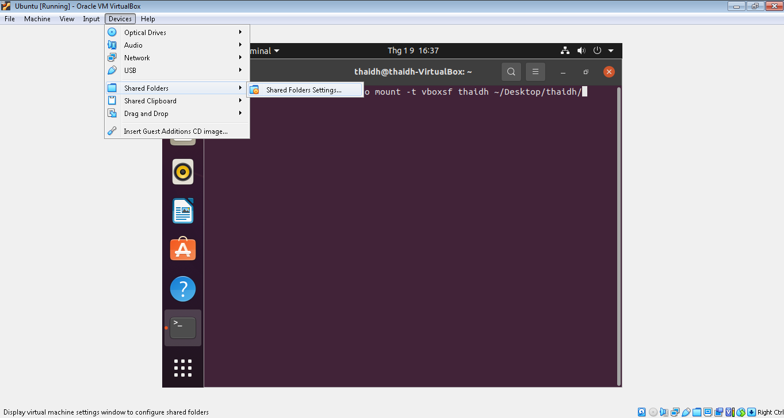

Click vào machine folder sau đó bấm add

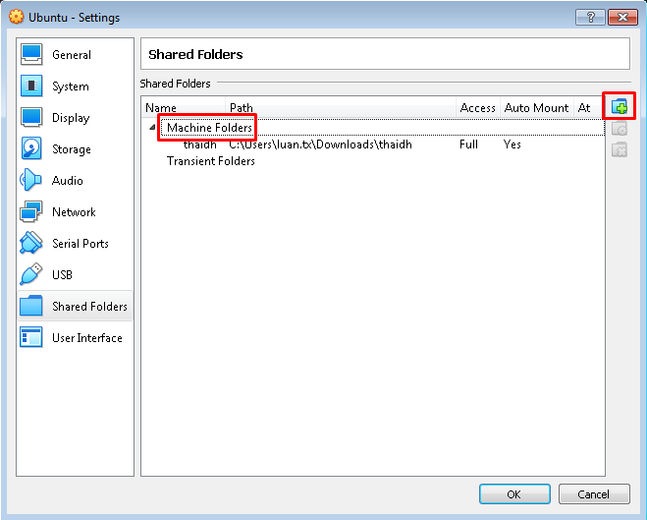

Sau đó chạy command
sudo mount -t vboxsf thaidh ~/Desktop/thaidh/

Tên folder muốn share trên ubuntu

